상품제안서
신신 구급함 구급키트 3호 | 상품코드: F26973

 |  |  |  |  |  |  | 02-412-0044 | www.easy1.co.kr
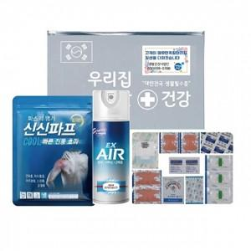

【상세/제작정보】 | 기본수량 미만 인쇄시 비용 추가. 스티커 제작및 부착 비용 별도 문의.

【인쇄/포장옵션】 | 실크 / 포장불가능

【공급단가】 | 수량 | 90~ | 270~ | 450~ | 900~ | 3,000~
*VAT별도 | 단가 | 7,620원 | 7,500원 | 7,320원 | 7,130원 | 7,010원

【상품 URL】 | https://dev.easy1.co.kr:443/src/goods_detail.php?gdno=26973

